Info
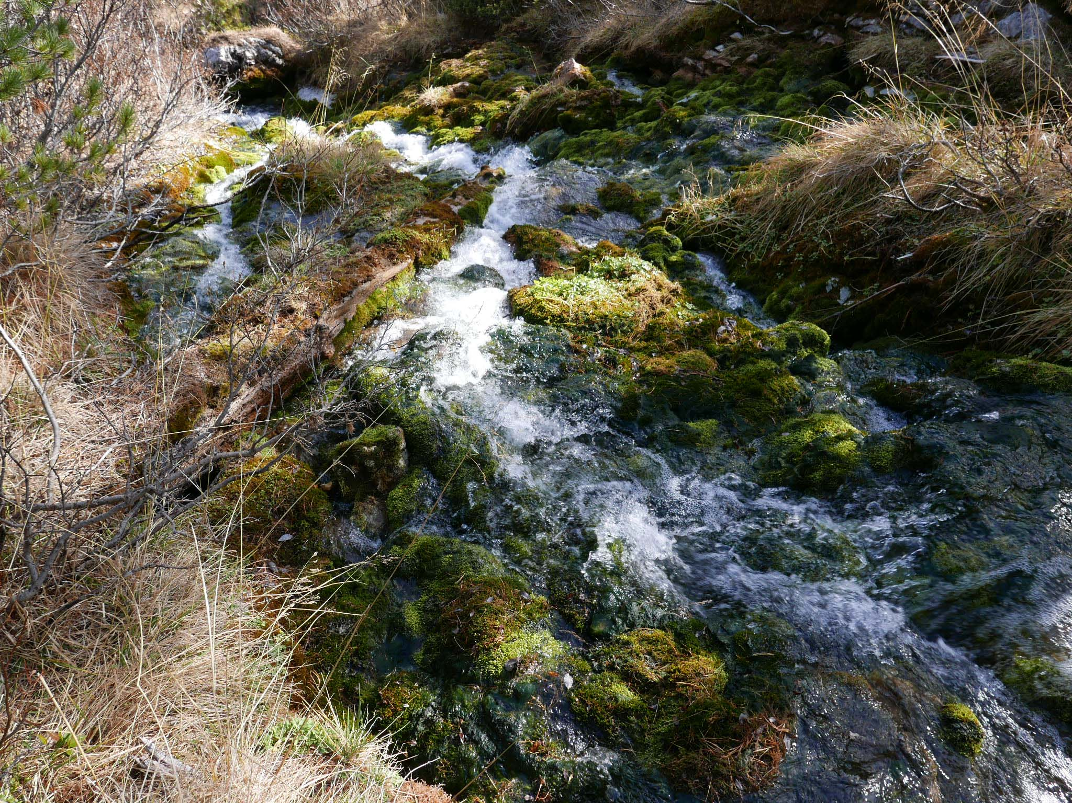
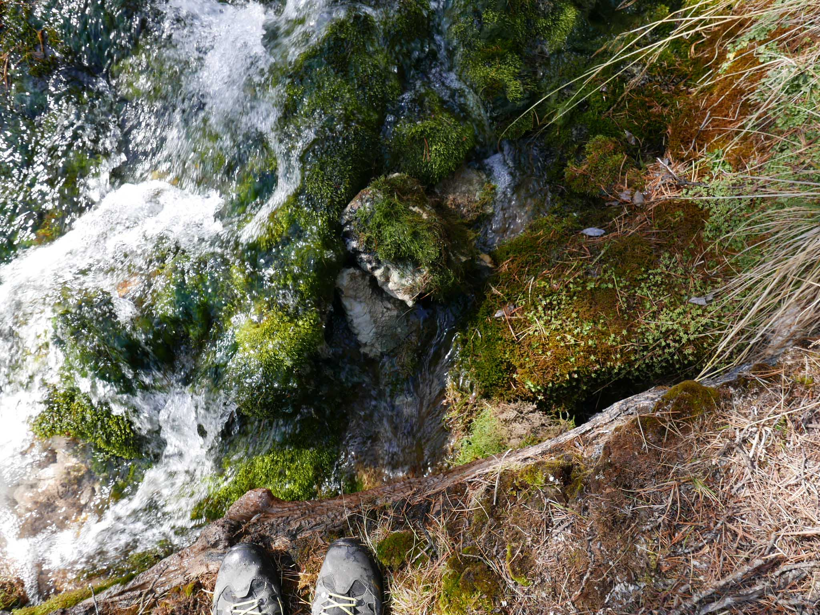
Lavarella
Unterer Logger vor
querliegenden Baum

install. 21.10.17 im weißer Schutzhülse
ex 16.11.18, an gleicher Stelle wieder unter Stein install. | unter den hellen Steinen install.
ex 14.7.2019 | NICHT MEHR GEFUNDEN 1.7.2020 (Tim)
raus 1.7.2020

Diagramm1
Lavarella Quellbach (untere Station querliegender Baum)
 | Specific Conductance, μS/cm | Temp, °C
10/21/2017 | 192.8 | 3.08
10/21/2017 | 192.9 | 3.05
10/21/2017 | 192.3 | 3.04
10/21/2017 | 192.3 | 3.04
10/21/2017 | 192.8 | 2.99
10/21/2017 | 192.8 | 2.98
10/21/2017 | 192.8 | 2.99
10/21/2017 | 192.8 | 2.98
10/21/2017 | 192.8 | 2.98
10/21/2017 | 192.8 | 2.98
10/22/2017 | 193 | 2.96
10/22/2017 | 191.6 | 2.96
10/22/2017 | 193 | 2.95
10/22/2017 | 193 | 2.96
10/22/2017 | 192.3 | 2.95
10/22/2017 | 192.8 | 2.99
10/22/2017 | 192.1 | 2.99
10/22/2017 | 192.8 | 2.99
10/22/2017 | 192 | 3
10/22/2017 | 192.8 | 2.99
10/22/2017 | 191.4 | 2.98
10/22/2017 | 192.1 | 2.99
10/22/2017 | 191.7 | 2.94
10/22/2017 | 191.3 | 3
10/22/2017 | 192.3 | 2.96
10/22/2017 | 192.3 | 2.95
10/22/2017 | 191.7 | 2.93
10/22/2017 | 191.9 | 2.9
10/22/2017 | 191.7 | 2.84
10/22/2017 | 191.7 | 2.85
10/22/2017 | 191.9 | 2.9
10/22/2017 | 191.9 | 2.9
10/22/2017 | 191.4 | 2.9
10/22/2017 | 191.4 | 2.9
10/23/2017 | 191.4 | 2.89
10/23/2017 | 191.4 | 2.89
10/23/2017 | 191.4 | 2.89
10/23/2017 | 190.7 | 2.89
10/23/2017 | 190.9 | 2.86
10/23/2017 | 191.4 | 2.89
10/23/2017 | 191.6 | 2.87
10/23/2017 | 190.7 | 2.89
10/23/2017 | 190.9 | 2.87
10/23/2017 | 190.7 | 2.9
10/23/2017 | 191.4 | 2.9
10/23/2017 | 190.5 | 2.93
10/23/2017 | 190.9 | 2.96
10/23/2017 | 190.6 | 2.91
10/23/2017 | 189.7 | 2.95
10/23/2017 | 189.1 | 2.93
...

Diagramm2 Detail
Lavarella Quellbach (untere Station querliegender Baum)
 | Specific Conductance, μS/cm | Temp, °C
10/21/2017 | 192.8 | 3.08
10/21/2017 | 192.9 | 3.05
10/21/2017 | 192.3 | 3.04
10/21/2017 | 192.3 | 3.04
10/21/2017 | 192.8 | 2.99
10/21/2017 | 192.8 | 2.98
10/21/2017 | 192.8 | 2.99
10/21/2017 | 192.8 | 2.98
10/21/2017 | 192.8 | 2.98
10/21/2017 | 192.8 | 2.98
10/22/2017 | 193 | 2.96
10/22/2017 | 191.6 | 2.96
10/22/2017 | 193 | 2.95
10/22/2017 | 193 | 2.96
10/22/2017 | 192.3 | 2.95
10/22/2017 | 192.8 | 2.99
10/22/2017 | 192.1 | 2.99
10/22/2017 | 192.8 | 2.99
10/22/2017 | 192 | 3
10/22/2017 | 192.8 | 2.99
10/22/2017 | 191.4 | 2.98
10/22/2017 | 192.1 | 2.99
10/22/2017 | 191.7 | 2.94
10/22/2017 | 191.3 | 3
10/22/2017 | 192.3 | 2.96
10/22/2017 | 192.3 | 2.95
10/22/2017 | 191.7 | 2.93
10/22/2017 | 191.9 | 2.9
10/22/2017 | 191.7 | 2.84
10/22/2017 | 191.7 | 2.85
10/22/2017 | 191.9 | 2.9
10/22/2017 | 191.9 | 2.9
10/22/2017 | 191.4 | 2.9
10/22/2017 | 191.4 | 2.9
10/23/2017 | 191.4 | 2.89
10/23/2017 | 191.4 | 2.89
10/23/2017 | 191.4 | 2.89
10/23/2017 | 190.7 | 2.89
10/23/2017 | 190.9 | 2.86
10/23/2017 | 191.4 | 2.89
10/23/2017 | 191.6 | 2.87
10/23/2017 | 190.7 | 2.89
10/23/2017 | 190.9 | 2.87
10/23/2017 | 190.7 | 2.9
10/23/2017 | 191.4 | 2.9
10/23/2017 | 190.5 | 2.93
10/23/2017 | 190.9 | 2.96
10/23/2017 | 190.6 | 2.91
10/23/2017 | 189.7 | 2.95
10/23/2017 | 189.1 | 2.93
...

Diagramm3 Detail
Lavarella Quellbach (untere Station querliegender Baum)
 | Specific Conductance, μS/cm | Temp, °C
10/21/2017 | 192.8 | 3.08
10/21/2017 | 192.9 | 3.05
10/21/2017 | 192.3 | 3.04
10/21/2017 | 192.3 | 3.04
10/21/2017 | 192.8 | 2.99
10/21/2017 | 192.8 | 2.98
10/21/2017 | 192.8 | 2.99
10/21/2017 | 192.8 | 2.98
10/21/2017 | 192.8 | 2.98
10/21/2017 | 192.8 | 2.98
10/22/2017 | 193 | 2.96
10/22/2017 | 191.6 | 2.96
10/22/2017 | 193 | 2.95
10/22/2017 | 193 | 2.96
10/22/2017 | 192.3 | 2.95
10/22/2017 | 192.8 | 2.99
10/22/2017 | 192.1 | 2.99
10/22/2017 | 192.8 | 2.99
10/22/2017 | 192 | 3
10/22/2017 | 192.8 | 2.99
10/22/2017 | 191.4 | 2.98
10/22/2017 | 192.1 | 2.99
10/22/2017 | 191.7 | 2.94
10/22/2017 | 191.3 | 3
10/22/2017 | 192.3 | 2.96
10/22/2017 | 192.3 | 2.95
10/22/2017 | 191.7 | 2.93
10/22/2017 | 191.9 | 2.9
10/22/2017 | 191.7 | 2.84
10/22/2017 | 191.7 | 2.85
10/22/2017 | 191.9 | 2.9
10/22/2017 | 191.9 | 2.9
10/22/2017 | 191.4 | 2.9
10/22/2017 | 191.4 | 2.9
10/23/2017 | 191.4 | 2.89
10/23/2017 | 191.4 | 2.89
10/23/2017 | 191.4 | 2.89
10/23/2017 | 190.7 | 2.89
10/23/2017 | 190.9 | 2.86
10/23/2017 | 191.4 | 2.89
10/23/2017 | 191.6 | 2.87
10/23/2017 | 190.7 | 2.89
10/23/2017 | 190.9 | 2.87
10/23/2017 | 190.7 | 2.9
10/23/2017 | 191.4 | 2.9
10/23/2017 | 190.5 | 2.93
10/23/2017 | 190.9 | 2.96
10/23/2017 | 190.6 | 2.91
10/23/2017 | 189.7 | 2.95
10/23/2017 | 189.1 | 2.93
...

Diagramm4 Detail
Lavarella Quellbach (untere Station querliegender Baum)
 | Specific Conductance, μS/cm | Temp, °C
10/21/2017 | 192.8 | 3.08
10/21/2017 | 192.9 | 3.05
10/21/2017 | 192.3 | 3.04
10/21/2017 | 192.3 | 3.04
10/21/2017 | 192.8 | 2.99
10/21/2017 | 192.8 | 2.98
10/21/2017 | 192.8 | 2.99
10/21/2017 | 192.8 | 2.98
10/21/2017 | 192.8 | 2.98
10/21/2017 | 192.8 | 2.98
10/22/2017 | 193 | 2.96
10/22/2017 | 191.6 | 2.96
10/22/2017 | 193 | 2.95
10/22/2017 | 193 | 2.96
10/22/2017 | 192.3 | 2.95
10/22/2017 | 192.8 | 2.99
10/22/2017 | 192.1 | 2.99
10/22/2017 | 192.8 | 2.99
10/22/2017 | 192 | 3
10/22/2017 | 192.8 | 2.99
10/22/2017 | 191.4 | 2.98
10/22/2017 | 192.1 | 2.99
10/22/2017 | 191.7 | 2.94
10/22/2017 | 191.3 | 3
10/22/2017 | 192.3 | 2.96
10/22/2017 | 192.3 | 2.95
10/22/2017 | 191.7 | 2.93
10/22/2017 | 191.9 | 2.9
10/22/2017 | 191.7 | 2.84
10/22/2017 | 191.7 | 2.85
10/22/2017 | 191.9 | 2.9
10/22/2017 | 191.9 | 2.9
10/22/2017 | 191.4 | 2.9
10/22/2017 | 191.4 | 2.9
10/23/2017 | 191.4 | 2.89
10/23/2017 | 191.4 | 2.89
10/23/2017 | 191.4 | 2.89
10/23/2017 | 190.7 | 2.89
10/23/2017 | 190.9 | 2.86
10/23/2017 | 191.4 | 2.89
10/23/2017 | 191.6 | 2.87
10/23/2017 | 190.7 | 2.89
10/23/2017 | 190.9 | 2.87
10/23/2017 | 190.7 | 2.9
10/23/2017 | 191.4 | 2.9
10/23/2017 | 190.5 | 2.93
10/23/2017 | 190.9 | 2.96
10/23/2017 | 190.6 | 2.91
10/23/2017 | 189.7 | 2.95
10/23/2017 | 189.1 | 2.93
...

